Sheet1
肩托（啫喱）等体位垫需求清单
序号 | 产品示意图 | 名称 | 规格 | 单位 | 数量
1 |  | 腰背部垫 | 470*210*100mm | 个 | 1
2 |  | 面包垫 | 300*230*60mm | 个 | 6
3 |  | 面包垫 | 280*200*40mm | 个 | 2
4 |  | 面包垫 | 380*250*100mm | 个 | 2
5 |  | 面包垫 | 450*300*100mm | 个 | 5
6 |  | 砂袋 | 200*120*80mm | 个 | 2
7 |  | 上肢垫 | 400*150*100mm | 个 | 1
8 |  | 三角形垫 | 300*120*60mm | 对 | 1
9 |  | 上肢垫 | 320*180*100mm | 个 | 2
10 |  | 眼科头垫 | 23*23*4cm | 个 | 1
11 |  | 跟骨保护垫 | 19*17* 5.3cm | 个 | 2
12 |  | 开放式头圈 | 20*7*5cm | 个 | 1
13 | 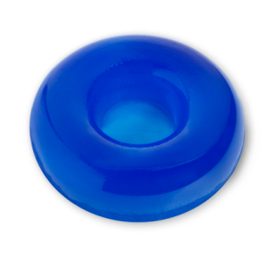 | 圆形头圈 | 20*7*5cm | 个 | 1
 |  |  |  | 合计 | 27

